关系图
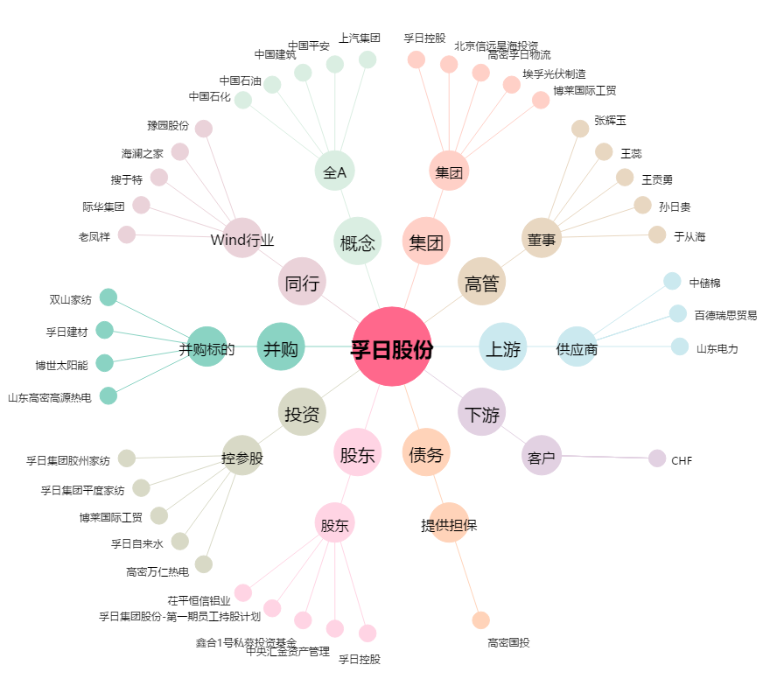
孚日股份[002083.SZ] - 关系概览图

